关系图
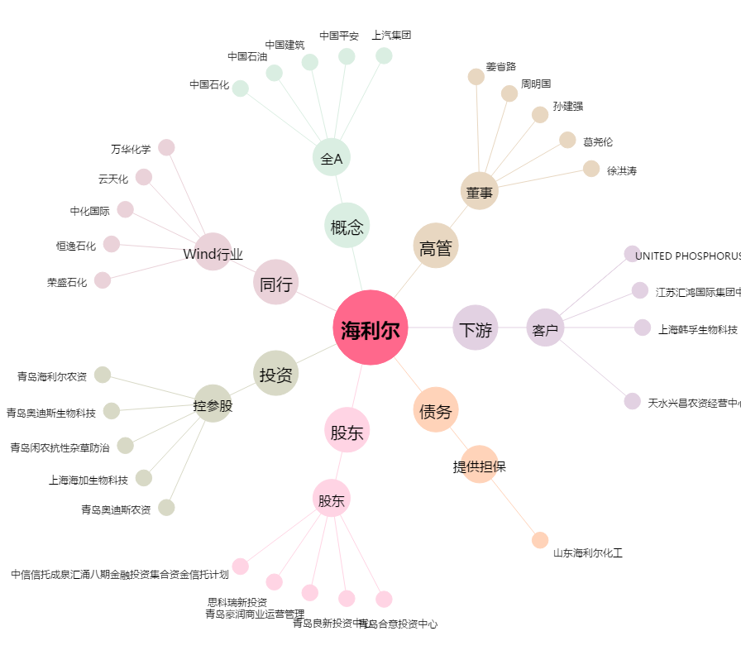
海利尔[603639.SH] - 关系概览图

